关系图
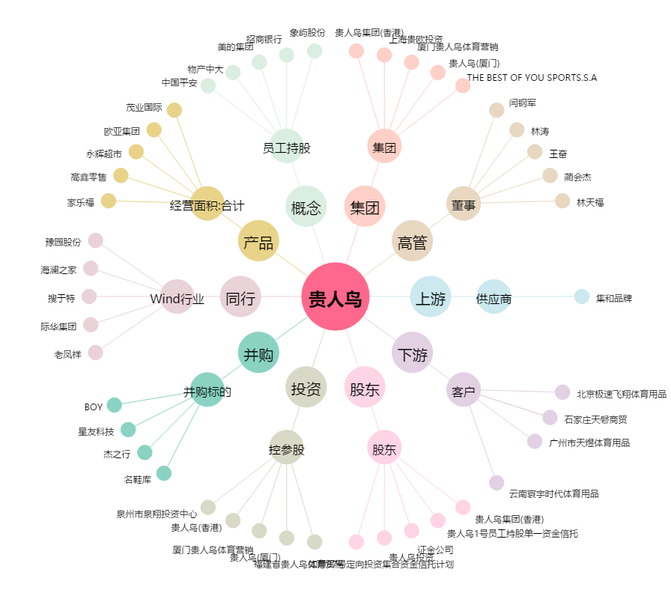
贵人鸟[603555.SH] - 关系概览图

